R4年度版
 | 彩の国さいたま芸術劇場 ホール利用計画書 |  |  |  |  |  |  |  |  |  |  |  |  |  |  |  |  |  |  |  | 受付番号 |  |  |  |  |  |  |  |  |  |  |  |  | 内定番号（ホール） | 内定番号（稽古場・練習室） |  |  | 受付番号

ホール名 |  |  |  |  |  |  |  |  |  |  |  |  |  |  |  |  |  |  |  |  |  |  |  |  |  |  |  | ピアノの利用 |  | 機 種 |  | 小 ・ 音楽ホール |  |  |  |  |  |  | ( |  | ） | 台
催物名称 （40字程度） |  |  |  |  |  |  |  |  |  |  |  |  |  |  |  |  |  |  |  |  |  |  |  |  |  |  |  |  |  |  |  |  |  |  |  |  |  |  | （ |  | ） | 台
 |  |  |  |  |  |  |  |  |  |  |  |  |  |  |  |  |  |  |  |  |  |  |  |  |  |  |  |  |  |  |  | 大ホール |  |  |  |  |  |  |  | 1 |  | 台
希望日 |  | 第１ 希望 |  |  |  |  | 年 |  |  | 月 |  |  | 日 | （ |  | ） | ～ |  | 年 |  |  | 月 | 日 | ( |  | ） | 日間 |  |  | 調 律

 |  | 第２ 希望 |  |  |  |  | 年 |  |  | 月 |  |  | 日 | （ |  | ） | ～ |  | 年 |  |  | 月 | 日 | ( |  | ） | 日間 |  |  |  |  | ＊注１ 調律は当劇場指定業者へのご依頼となります。 ＊注２ 調律時間は１台当たり約２時間かかります。
 |  |  |  |  |  |  |  |  |  |  |  |  |  |  |  |  |  |  |  |  |  |  |  |  |  |  |  | 支払い方法

スケジュール |  | １日目 |  |  |  |  | ２日目 |  |  |  |  | ３日目 |  |  |  |  |  | 入場料 |  |  |  |  |  |  |  |  |  |  |  | ＊分割払いとは、ホール利用料金全額のうち、内定後まず３割をお支払いただき、残りの７割をホール利用日の７ヶ月前の末日までに支払う方法です。（したがって、内定から利用日までの間に７ヶ月以上ないと「分割払い」はできません。また、７ヶ月経過後お支払がなければ、内定を取り消す場合があります。）
搬入・仕込 |  |  | ： |  | 〜 | : |  |  |  |  |  |  |  |  |  |  |  | 入場料金 | 自由席 | 一般 |  |  |  |  |  |  | 円
リハーサル |  |  | ： |  | 〜 | : |  | ： | 〜 |  | : |  | ： |  | 〜 | : |  |  |  | 学生 |  |  |  |  |  |  | 円
開場（１回） |  |  |  |  | ： |  |  |  | ： |  |  |  |  |  | ： |  |  |  | 指定席 | Ｓ席 |  |  |  |  |  |  | 円 | 主催者様側の技術スタッフについて ※進行責任者は必ずご用意ください。
開演（１回） |  |  |  |  | ： |  |  |  | ： |  |  |  |  |  | ： |  |  |  |  | Ａ席 |  |  |  |  |  |  | 円 | 進行責任者 | 必ずご用意ください |  |  |  |  | （お名前） | （所属） |  |  | （TEL）
終演（１回） |  |  |  |  | ： |  |  |  | ： |  |  |  |  |  | ： |  |  |  |  | Ｂ席 |  |  |  |  |  |  | 円 | 舞台監督または ステージマネジャー |  |  |  |  |  | （お名前） | （所属） |  |  | （TEL）
開場（２回） |  |  |  |  | ： |  |  |  | ： |  |  |  |  |  | ： |  |  |  |  | ほか |  | （ |  | ） |  |  | 円 | 照明操作 |  |  |  |  |  | （お名前） | （所属） |  |  | （TEL）
開演（２回） |  |  |  |  | ： |  |  |  | ： |  |  |  |  |  | ： |  |  | ※最高額が2,000円以上と未満で利用料金が異なります。 |  |  |  |  |  |  |  |  |  | 音響操作 |  |  |  |  |  | （お名前） | （所属） |  |  | （TEL）
終演（２回） |  |  |  |  | ： |  |  |  | ： |  |  |  |  |  | ： |  |  | 出演者数 |  |  |  |  |  |  |  |  | 人 | ※ ご希望(ご予定)の項目にチェックをお入れください （主催者側技術スタッフがいない場合）
撤収完了 |  |  |  |  | ： |  |  |  | ： |  |  |  |  |  | ： |  |  | 入場対象者 |  |  |  |  |  |  |  |  |  | 【舞台】 |  |  |  |  |  | 【照明】 |  | 【音響・映像】
（ ）
搬入・仕込み、バラシ・搬出および劇場スタッフの休憩時間を含め、 安全のためにも無理のないスケジュールとしてください。 |  |  |  |  |  |  |  |  |  |  |  |  |  |  |  |  |  | 入場見込数 |  |  |  |  |  |  |  |  | 人
メモ (ご自由に)

主 催 者 | フリガナ |  |  |  |  |  |  |  |  |  |  |  |  |  |  |  |  |  |  |  |  |  |  |  |  |  |  | 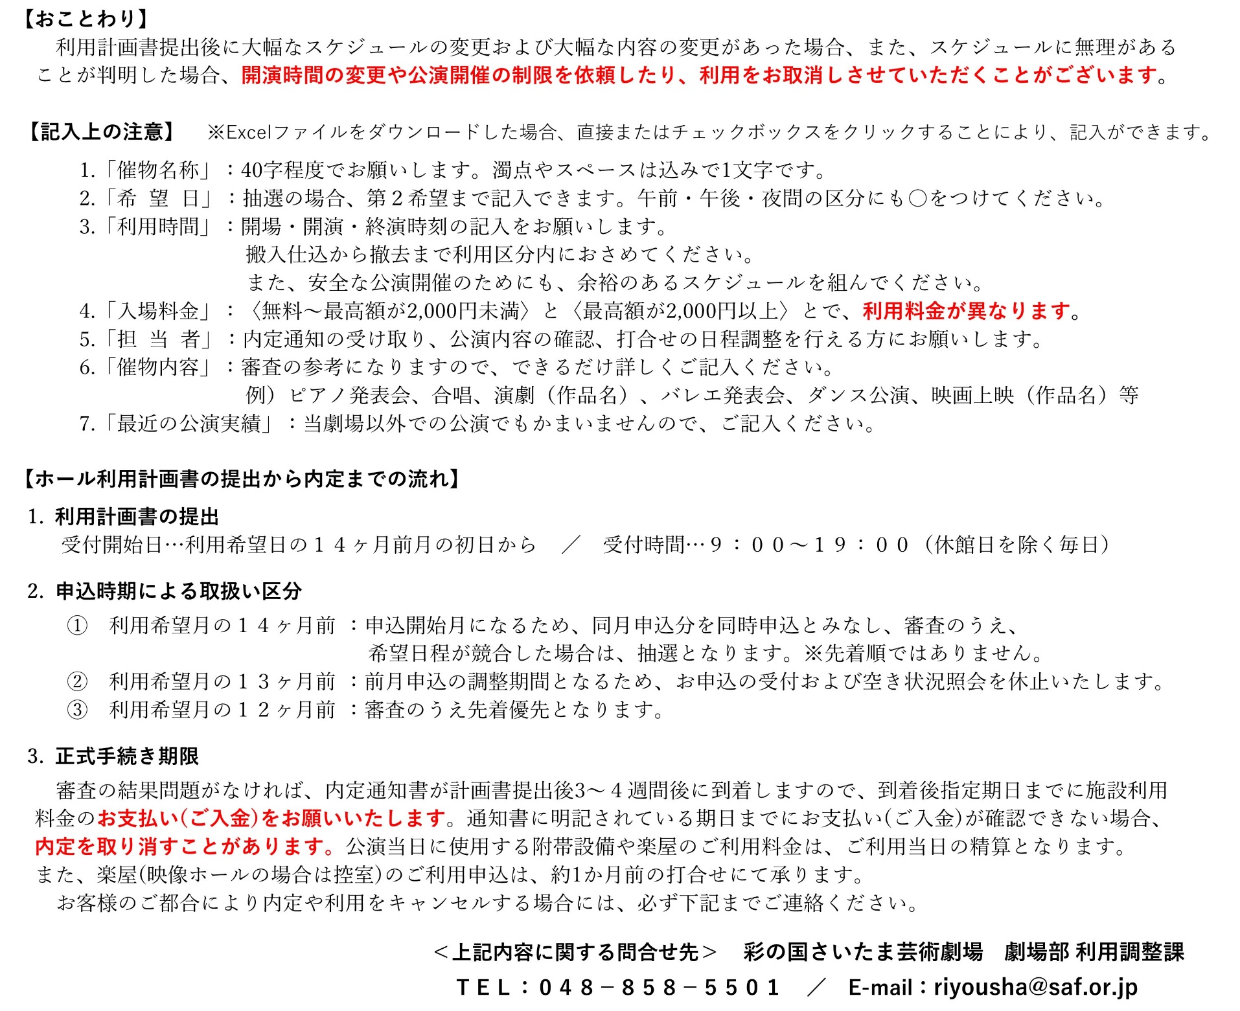
 | 団体名
 | フリガナ |  |  |  |  |  |  |  |  |  |  |  |  |  |  |  |  | TEL |  |  |  | - |  |  | -
 | 代表者名 |  |  |  |  |  |  |  |  |  |  |  |  |  |  |  |  | FAX |  |  |  | - |  |  | -
 |  |  |  |  |  |  |  |  |  |  |  |  |  |  |  |  |  | 携帯 |  |  |  | - |  |  | -
 | 住 所 |  |  | 〒 |  | -

担 当 者 | フリガナ |  |  |  |  |  |  |  |  |  |  |  |  |  |  |  |  | TEL |  |  |  | - |  |  | -
 | 氏 名 |  |  |  |  |  |  |  |  |  |  |  |  |  |  |  |  | FAX |  |  |  | - |  |  | -
 |  |  |  |  |  |  |  |  |  |  |  |  |  |  |  |  |  | 携帯 |  |  |  | - |  |  | -
 | 住 所 |  |  | 〒 |  | -

 | E-mail アドレス |  | PC |  |  |  |  |  |  |  |  |  |  |  |  |  |  | 事務連絡の手段 （ご希望）
 | 抽選結果 連絡 |  |  |  |  |  |  |  |  |  |  |  | ※抽選結果はお電話でご連絡予定です。

催物内容 |  | ジャンル
 |  |  |  |  |  |  |  |  |  |  |  |  |  |  |  |  | （ |  |  |  |  |  |  |  |  |  | ）
 |  | 曲目、演目等の 具体的内容
最近の公演実績・公演予定 |  | ① 年月日・催物名・会場 |  |  |  |  |  |  |  |  |  |  |  |  |  |  | ② 年月日・催物名・会場

劇場利用 |  | 最近の利用 |  |  |  |  | 年 |  | 月 |  | 日 |  |  |  |  |  |  |  | ホール |  | 当劇場利用 |  |  |  |  |  | 回目 | 受付日 | 年 |  | 月 |  | 日 | 受付者 | 内定通知発送日 |  | 年 | 月 |  | 日

